TotalNacional
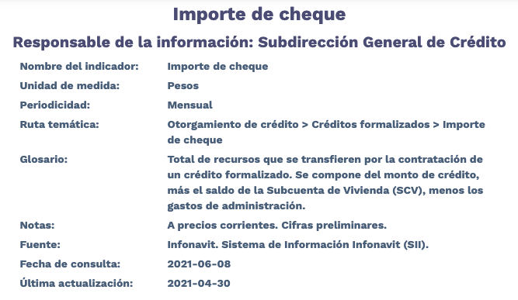
Fecha | TotalNacional
2012-01-01 | 6,885,591,932.61
2012-02-01 | 10,633,032,535.04
2012-03-01 | 12,510,488,596.43
2012-04-01 | 8,381,692,061.82
2012-05-01 | 11,343,569,432.31
2012-06-01 | 13,153,147,296.68
2012-07-01 | 11,044,054,687.17
2012-08-01 | 11,103,186,146.51
2012-09-01 | 10,098,177,176.85
2012-10-01 | 10,584,954,914.17
2012-11-01 | 9,389,452,616.99
2012-12-01 | 11,002,611,575.90
2013-01-01 | 8,857,412,095.28
2013-02-01 | 7,941,347,549.69
2013-03-01 | 8,911,451,309.37
2013-04-01 | 11,213,112,635.22
2013-05-01 | 10,615,749,160.44
2013-06-01 | 9,672,247,731.30
2013-07-01 | 11,015,509,380.64
2013-08-01 | 10,725,265,114.46
2013-09-01 | 9,527,998,520.08
2013-10-01 | 10,829,035,169.66
2013-11-01 | 9,867,118,565.24
2013-12-01 | 13,876,632,260.80
2014-01-01 | 7,241,229,078.20
2014-02-01 | 8,196,111,135.53
2014-03-01 | 9,758,232,940.11
2014-04-01 | 8,921,800,214.05
2014-05-01 | 9,820,345,564.77
2014-06-01 | 11,959,947,632.30
2014-07-01 | 11,089,228,242.62
2014-08-01 | 10,720,717,250.37
2014-09-01 | 11,295,523,312.22
2014-10-01 | 13,110,034,464.58
2014-11-01 | 12,409,072,833.29
2014-12-01 | 15,735,355,689.27
2015-01-01 | 7,211,139,188.87
2015-02-01 | 10,949,624,430.92
2015-03-01 | 12,425,964,742.88
2015-04-01 | 12,342,180,505.28
2015-05-01 | 11,821,349,325.27
2015-06-01 | 13,086,346,290.54
2015-07-01 | 11,130,934,276.09
2015-08-01 | 11,447,861,273.37
2015-09-01 | 13,053,955,152.77
2015-10-01 | 14,784,380,753.87
2015-11-01 | 12,001,239,711.44
2015-12-01 | 15,391,567,821.90
2016-01-01 | 6,969,377,091.11
2016-02-01 | 11,558,535,140.98
2016-03-01 | 10,816,823,861.15
2016-04-01 | 11,652,101,753.69
2016-05-01 | 11,638,666,024.67
2016-06-01 | 14,746,309,123.53
2016-07-01 | 10,772,611,375.42
2016-08-01 | 12,077,297,344.93
2016-09-01 | 11,396,060,424.00
2016-10-01 | 12,259,364,870.39
2016-11-01 | 11,650,326,457.65
2016-12-01 | 13,755,035,777.21
2017-01-01 | 7,025,693,906.82
2017-02-01 | 11,385,725,012.27
2017-03-01 | 11,982,628,173.28
2017-04-01 | 9,855,171,820.87
2017-05-01 | 14,605,284,729.44
2017-06-01 | 16,074,640,779.19
2017-07-01 | 14,555,797,340.11
2017-08-01 | 15,355,006,080.35
2017-09-01 | 13,587,910,958.74
2017-10-01 | 14,871,212,604.63
2017-11-01 | 15,011,243,122.11
2017-12-01 | 17,995,617,356.53
2018-01-01 | 8,546,588,679.10
2018-02-01 | 12,122,224,923.61
2018-03-01 | 12,185,086,499.31
2018-04-01 | 14,405,294,202.54
2018-05-01 | 15,577,344,025.94
2018-06-01 | 15,969,244,970.18
2018-07-01 | 15,144,466,347.63
2018-08-01 | 15,681,557,364.84
2018-09-01 | 14,232,941,936.11
2018-10-01 | 16,551,864,335.87
2018-11-01 | 13,836,752,292.99
2018-12-01 | 14,388,634,330.93
2019-01-01 | 10,786,873,740.60
2019-02-01 | 11,525,162,901.34
2019-03-01 | 13,431,327,036.45
2019-04-01 | 12,896,605,332.65
2019-05-01 | 15,513,371,895.05
2019-06-01 | 15,934,885,051.75
2019-07-01 | 16,029,792,064.27
2019-08-01 | 14,657,022,500.60
2019-09-01 | 14,437,192,433.97
2019-10-01 | 16,430,891,826.32
2019-11-01 | 13,902,156,961.89
2019-12-01 | 17,741,063,152.87
2020-01-01 | 8,705,569,177.29
2020-02-01 | 12,272,664,284.51
2020-03-01 | 14,543,326,283.15
2020-04-01 | 10,433,453,492.12
2020-05-01 | 11,449,546,157.08
2020-06-01 | 14,548,537,110.79
2020-07-01 | 14,075,763,542.46
2020-08-01 | 14,352,213,706.35
2020-09-01 | 15,120,640,414.55
2020-10-01 | 16,009,027,276.47
2020-11-01 | 14,783,149,027.65
2020-12-01 | 20,960,382,882.98
2021-01-01 | 9,982,548,078.17
2021-02-01 | 13,495,373,688.35
2021-03-01 | 14,847,353,313.77
2021-04-01 | 14,332,992,271.28

